Arkusz1
 | Klucz: |  |  |  |  | a | a | a | a | a | a
 |  |  |  |  |  |  |  |  |  |  |  |  |  | Kolumna
Szyfrogram |  |  |  |  |  | Tekst odszyfrowany |  |  |  |  |  |  |  | H | % w kolumnie | % w angielskim | różnica | 5.05 | 5.0544634433

h | y | x | v | k | a | h | y | x | v | k | a |  | a | 0 | 0.0 | 8.1 | -8.10 |  | 65.61
z | r | n | x | n | o | z | r | n | x | n | o |  | b | 1 | 1.9 | 1.4 | 0.49 |  | 0.24
f | f | y | x | n | e | f | f | y | x | n | e |  | c | 4 | 7.5 | 2.7 | 4.85 |  | 23.50
f | f | u | f | k | r | f | f | u | f | k | r |  | d | 0 | 0.0 | 4.2 | -4.20 |  | 17.64
m | f | y | x | n | e | m | f | y | x | n | e |  | e | 0 | 0.0 | 12.7 | -12.70 |  | 161.29
r | z | t | q | u | n | r | z | t | q | u | n |  | f | 6 | 11.3 | 2.2 | 9.12 |  | 83.19
r | j | t | r | j | o | r | j | t | r | j | o |  | g | 0 | 0.0 | 2.0 | -2.00 |  | 4.00
t | k | a | i | s | u | t | k | a | i | s | u |  | h | 5 | 9.4 | 6.0 | 3.43 |  | 11.79
f | u | x | v | u | f | f | u | x | v | u | f |  | i | 1 | 1.9 | 6.9 | -5.01 |  | 25.13
h | y | x | w | u | l | h | y | x | w | u | l |  | j | 1 | 1.9 | 0.1 | 1.79 |  | 3.19
r | z | x | v | y | w | r | z | x | v | y | w |  | k | 2 | 3.8 | 0.7 | 3.07 |  | 9.45
v | f | x | w | i | o | v | f | x | w | i | o |  | l | 1 | 1.9 | 4.0 | -2.11 |  | 4.47
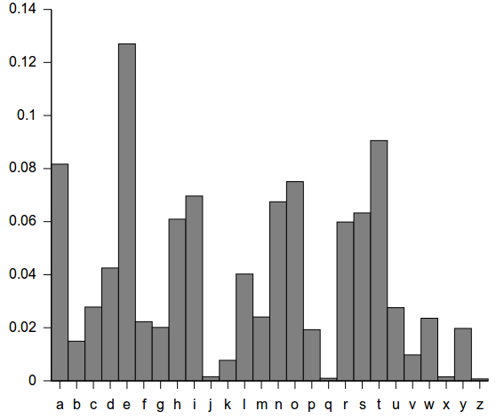
f | k | x | h | z | h | f | k | x | h | z | h |  | m | 2 | 3.8 | 2.4 | 1.37 |  | 1.89
s | t | h | r | b | o | s | t | h | r | b | o |  | n | 0 | 0.0 | 6.7 | -6.70 |  | 44.89
m | t | h | q | s | i | m | t | h | q | s | i |  | o | 2 | 3.8 | 7.5 | -3.73 |  | 13.89
h | k | x | h | j | u | h | k | x | h | j | u |  | p | 0 | 0.0 | 1.9 | -1.90 |  | 3.61
f | z | g | k | z | h | f | z | g | k | z | h |  | q | 1 | 1.9 | 0.1 | 1.80 |  | 3.23
s | e | b | k | n | t | s | e | b | k | n | t |  | r | 5 | 9.4 | 5.9 | 3.53 |  | 12.49
c | w | m | l | k | t | c | w | m | l | k | t |  | s | 6 | 11.3 | 6.3 | 5.02 |  | 25.21
k | v | g | x | e | s | k | v | g | x | e | s |  | t | 3 | 5.7 | 9.0 | -3.34 |  | 11.15
s | t | h | r | j | o | s | t | h | r | j | o |  | u | 0 | 0.0 | 2.7 | -2.70 |  | 7.29
t | a | t | r | a | a | t | a | t | r | a | a |  | v | 6 | 11.3 | 0.9 | 10.42 |  | 108.59
f | p | h | r | k | t | f | p | h | r | k | t |  | w | 2 | 3.8 | 2.3 | 1.47 |  | 2.17
v | f | n | w | g | n | v | f | n | w | g | n |  | x | 1 | 1.9 | 0.2 | 1.74 |  | 3.02
r | v | b | k | n | t | r | v | b | k | n | t |  | y | 0 | 0.0 | 1.9 | -1.90 |  | 3.61
v | l | g | h | x | e | v | l | g | h | x | e |  | z | 2 | 3.8 | 0.1 | 3.70 |  | 13.72
r | r | g | h | z | w | r | r | g | h | z | w
s | e | m | c | y | i | s | e | m | c | y | i | Razem |  | 53
l | n | t | w | z | h | l | n | t | w | z | h
i | j | g | s | z | j | i | j | g | s | z | j
c | r | f | h | g | c | c | r | f | h | g | c
c | j | m | e | a | n | c | j | m | e | a | n
x | l | l | x | r | y | x | l | l | x | r | y
q | f | g | h | k | m | q | f | g | h | k | m
b | v | w | x | u | d | b | v | w | x | u | d
s | r | m | l | o | t | s | r | m | l | o | t
k | r | l | m | z | h | k | r | l | m | z | h
s | n | k | i | z | c | s | n | k | i | z | c
v | v | w | w | k | r | v | v | w | w | k | r
j | r | g | x | u | f | j | r | g | x | u | f
h | y | x | e | j | m | h | y | x | e | j | m
w | e | b | w | z | r | w | e | b | w | z | r
o | k | b | s | t | o | o | k | b | s | t | o
t | k | a | i | j | i | t | k | a | i | j | i
o | d | h | r | j | d | o | d | h | r | j | d
w | j | m | v | o | c | w | j | m | v | o | c
h | p | x | w | o | a | h | p | x | w | o | a
z | f | g | i | c | h | z | f | g | i | c | h
c | j | b | k | t | t | c | j | b | k | t | t
v | z | l | a | o | t | v | z | l | a | o | t
v | d | r | x | x | u | v | d | r | x | x | u
s | e | t | q | k | o | s | e | t | q | k | o
f | k | x | k | g |  | f | k | x | k | g

